상품제안서
슈퍼파워 초고속 도킹형보조배터리 5000mAh | 상품코드: S42565

 |  |  |  |  |  |  | 02-713-8555 | www.synergygift.co.kr
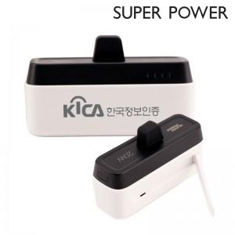

【상세/제작정보】

【인쇄/포장옵션】 | 레이저, DTF필름 / 포장불가능

【공급단가】 | 수량 | 30~ | 100~ | 300~ | 1,000~ | 3,000~
*VAT별도 | C타입 | 12,500원 | 11,900원 | 11,400원 | 10,900원 | 10,700원
 | 8핀 | 12,500원 | 11,900원 | 11,400원 | 10,900원 | 10,700원

【상품 URL】 | https://www.synergygift.co.kr:443/src/goods_detail.php?gdno=42565

